Visio Datavisualiserare
Korsfunktionellt flödesschema – datavisualiseraren
Tre enkla steg för att skapa processdiagram utifrån dina data.


 | 1 | Lägg till processdata Använd den här Excel-mallen till att lägga till processdata på bladet "Processkarta".

 | 2 | Exportera till Visio Markera tabellen i bladet "Processkarta" för att se fliken Design under Tabellverktyg. Klicka på Exportera och sedan på "Exportera tabell till Visio-diagram" för att skapa diagrammet i Visio.

 | 3 | Hämta diagrammet I Visio skapas former, kopplingar och layout automatiskt.

Förstå processkartan >

 |  | Obs! Funktionen är endast tillgänglig i Visio Pro för O365. Om du inte har Visio Pro installerat är alternativet "Exportera tabell till Visio-diagram" inte tillgängligt.

Förstå processkartan
Korsfunktionellt flödesschema – datavisualiseraren
Det här bladet hjälper dig förstå innebörden av datakolumnerna i processkartan.

ID för processteg
Värdena i den här kolumnen ska unikt identifiera processtegen, t.ex. 1,2,3 eller P100,P200,P300 osv. Det här är ett obligatoriskt fält.

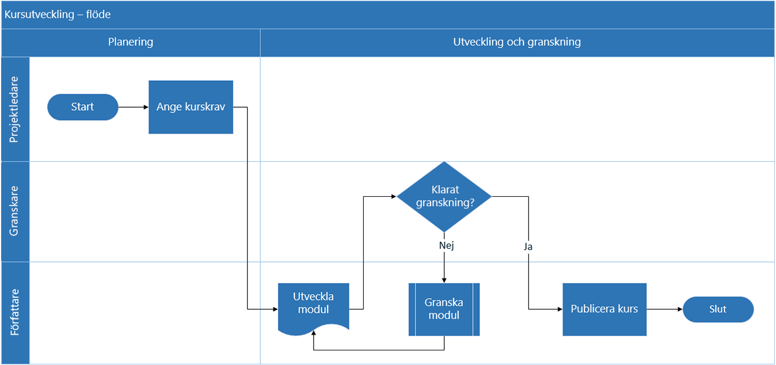
Beskrivning av processteg
Lägg till en kort beskrivning av processtegen i den här kolumnen. Beskrivningen visas som formtext för processtegen i Visio.

ID för nästa steg
Lägg till ID för processteg för nästa steg i den här kolumnen. Obs! Om något processteg har flera påföljande steg ska de anges som kommaseparerade värden, t.ex."2,3" eller "P200,P300".

Kopplingsetiketter
Lägg till kopplingstexten för utgående kopplingar för processteg i den här kolumnen. Obs! Etiketter för flera påföljande steg för en process ska anges som kommaavgränsade värden, t.ex. "Ja,Nej", i samma ordning som för de utgående stegen.

Formtyp
Lägg till nyckelord för formtyp i den här kolumnen. Kolumnen innehåller en lista med alla tillgängliga former för flödesscheman i Visio. Rekommenderas: Välj ett värde för formtyp bland värdena i listrutan.

Nu börjar vi >
Funktion
I den här kolumnen lägger du till den funktion eller simbana varje processteg tillhör.

Fas
I den här kolumnen lägger du till de faser varje processteg tillhör.

Metadata/måttdata
Resten av kolumnerna är kolumner för mått/metadata för processtegen. Du kan lägga till valfritt antal ytterligare kolumner.

Visio Pro utvärderingsversion
Prova nu
Vill du prova funktionen?
Ladda ned Visio Pro för Office 365 – utvärderingsversion nu.

